결정사항
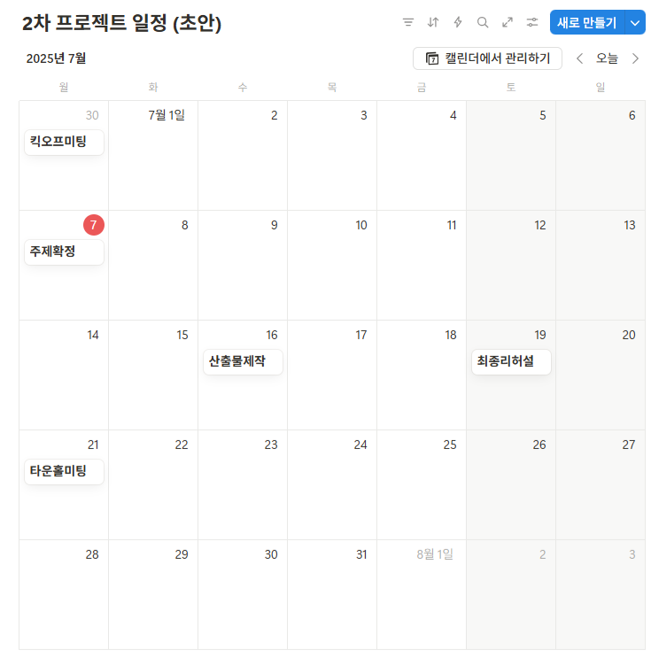
주제
항공편 지연, 결항 및 공항 혼잡도 모니터링 서비스 |  |  |  | 데이터 수집 범위 (기간) 결정 |  | 브론즈 - 원시 데이터 적재
 |  |  |  | 대상: |  | 실버 - 전처리, 결측치/이상치 가공, 파생컬럼 추가
 |  |  |  | 기간: 2023년 7월 1일 ~
서비스 대상 |  |  |  | 이유: 6월 1일부터 코로나19 위기경보수준 심각 -> 경계 하향 조정 |  | 명세서, 적재 시 -> 컬럼타입, 길이 통일
출국 목적 인천공항 사용(예정)자
 |  |  |  | 날짜 date
 |  |  |  | 시간대 hour_range |  | datetime 일시
제공할 정보 |  |  |  | 터미널 terminal |  | date 날짜
1. 항공운행 정보(날짜, 항공편, 출발시간, 도착지, 실제 출발시간, 상태 등) |  |  |  |  |  | year 연도
2. 항공사별 지연율, 결항율 |  |  |  |  |  | month 월
3. 사용자가 지정한 비행의 지연, 결항 예측 |  |  |  | bronze_ |  | time_slot 시간대
4. 공항 내 혼잡도 예측 |  |  | 출국하려는 고객에게 제공되는 인사이트
 |  |  | 대중교통 ▶ | 테이블명세서 작성 방법 통일 사항 |  | 테이블 생성 시 커멘트 작성 필수
 |  |  | 도로교통 ▶ | 컬럼ID = DB에 실제 생성될 영문컬럼이름
 |  |  | 주차장 ▶ 어디에 주차하는 게 좋다 | 컬럼명 = 이해를 돕기 위한 한글컬럼이름
 |  |  | 출국게이트예상인원 ▶ 어디 게이트로 가는 게 좋다
 |  |  | 항공기예상출발(지연예상)시간 ▶ 대기시간이 얼마나 길어질 수도 있다 | 테이블명, 컬럼ID 작성 규칙
 |  |  | 도착도시현재날씨 (가능하면 지연예상 고려한 예상날씨) ▶ 도착하면 옷/우산 어떻게 해야겠다 | 소문자+언더바
제공 데이터 | 과거데이터 |  | +a ▶ | 예: time_slot
1. 항공운행 정보(날짜, 항공편, 출발시간, 도착지, 실제 출발시간, 상태 등) | ⦁ 요일/시간대/이벤트 별 혼잡 패턴 | 1. 실시간 데이터
2. 주차장 혼잡도(과거/실시간) | ⦁ 기상 조건으로 지연도 분석 | 주차장현황
3. 출입국장별 여객 수 | ⦁ 범주별 혼잡도/ 지연률 추이 | 출국게이트예상인원
4. 인천공항 기상 정보 | ⦁ 항공사별 혼잡도 분석 및 성과 비교 | 도착도시날씨
5. 도착 도시 기상 정보 | ⦁ 예측 모델 생성 |  |  |  | 업무 분담
6. 특일 정보 | 실시간데이터 | 2. 과거데이터 -> 예측모델 |  |  | 업무 단계 | 담당자
7. 공항 버스 노선 정보 | ⦁ 혼잡도 예측 및 정보 알림 | x: 날짜, 날씨, 계획출발시간 + a |  |  | 과거 데이터 수집 및 적재, 정제 | 전원(공동작업)
 |  | y: 실제출발시간 |  |  | 발표자료 작성 | 전원(공동작업)
 |  | y^: 예상출발시간 |  |  | 메달리온 아키텍처 | 김진우, 박형진
 |  |  |  |  | 분석(Azure ML) | 서상원, 임승수(김진우, 박형진)
 |  |  |  |  | 실시간 데이터 연동(Azure Functions, Event Hub, Stream Analytics) | 서상원, 임승수(김진우, 박형진)
 |  |  |  |  | 시각화(Power BI) | 송누림(김진우, 박형진, 서상원)
 |  |  |  |  | 웹(Flask or Streamlit) | 박상필

Azure 리소스 생성 시 옵션
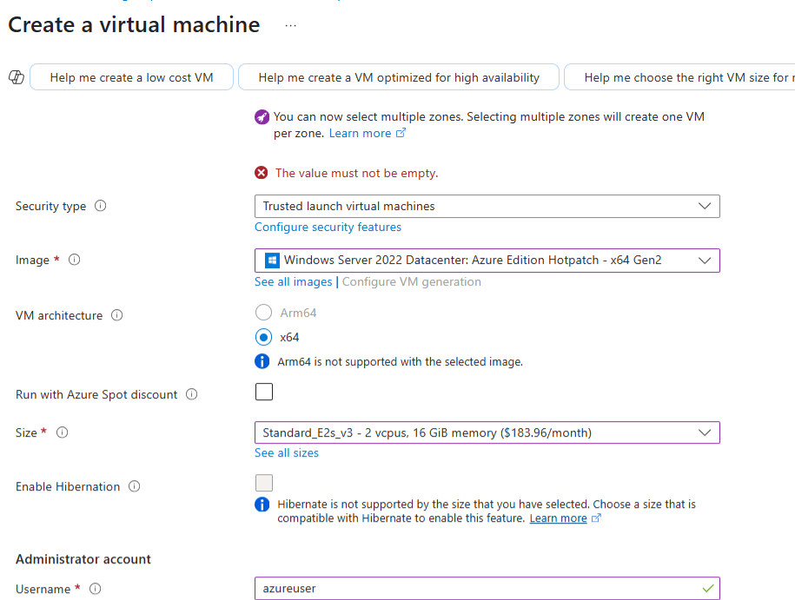
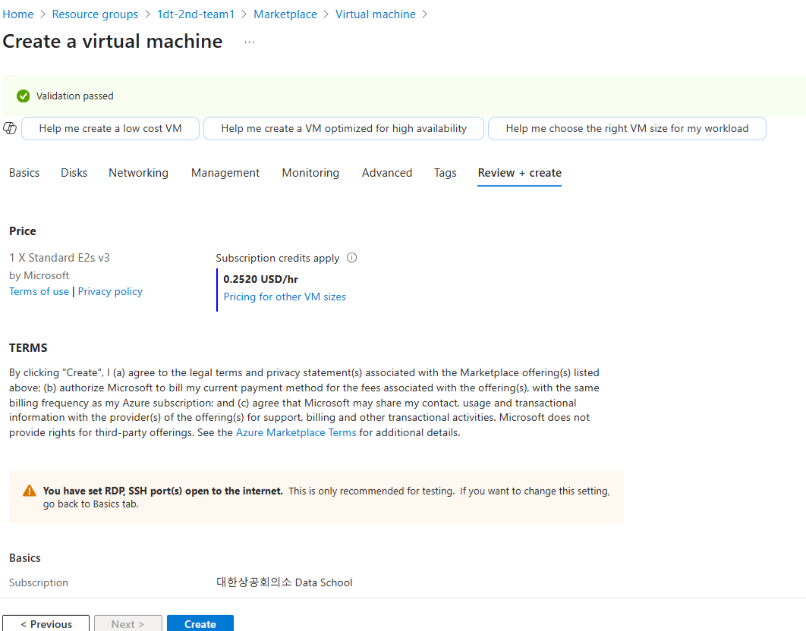
VM

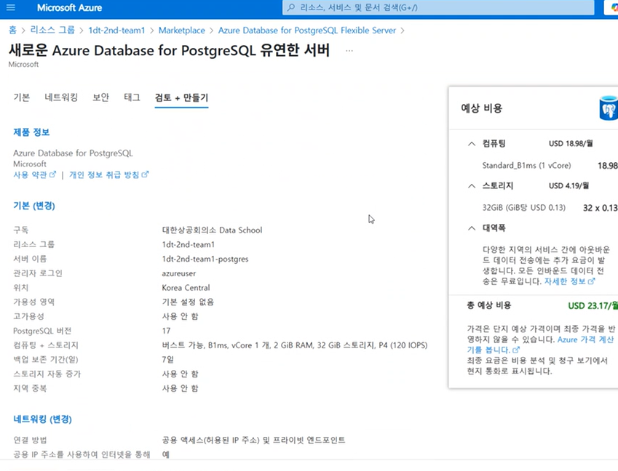
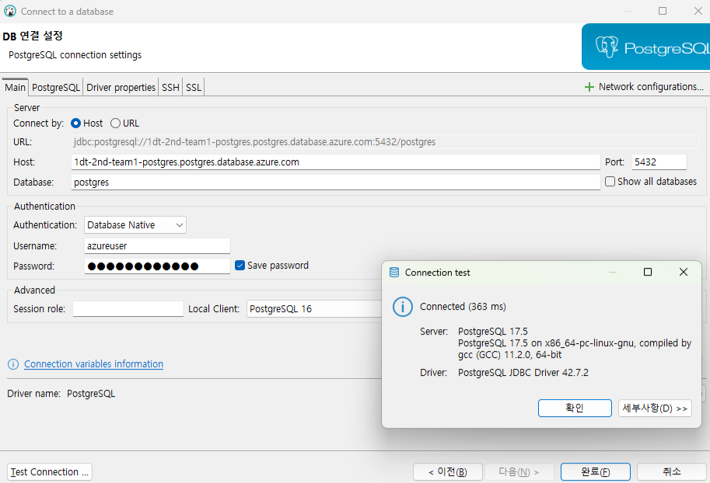
postgreSQL

